回歸
MAX | 74 | 16.2
MIN | 16 | 0.3
Average | 45.5 | 8.6
標準差 | 15.22 | 3.97
MAX-MIN | 58 | 15.9

 |  |  | w1 | 0.030730395099 |  | SSE
 | x1 | Y_true | w0 | 7.1603816309 | 誤差 | 1538.3104719
No. | Age | Expense |  | Y_pred | Error | Error^2
1 | 58 | 10 |  | 8.9427445466 | 1.0572554534 | 1.1177890937
2 | 30 | 4.8 |  | 8.0822934839 | -3.2822934839 | 10.773450514
3 | 37 | 12.8 |  | 8.2974062496 | 4.5025937504 | 20.273350482
4 | 70 | 5.1 |  | 9.3115092878 | -4.2115092878 | 17.736810481
5 | 40 | 5.3 |  | 8.3895974349 | -3.0895974349 | 9.5456123094
6 | 27 | 6.2 |  | 7.9901022986 | -1.7901022986 | 3.2044662393
7 | 39 | 11.7 |  | 8.3588670398 | 3.3411329602 | 11.163169458
8 | 52 | 5.7 |  | 8.758362176 | -3.058362176 | 9.3535791998
9 | 61 | 10.8 |  | 9.0349357319 | 1.7650642681 | 3.1154518704
10 | 44 | 15.2 |  | 8.5125190152 | 6.6874809848 | 44.722401921 | 備註 | 考試用
11 | 62 | 6.2 |  | 9.065666127 | -2.865666127 | 8.2120423516 | 可以點藍色點加上趨勢線 | 資料>規劃求解
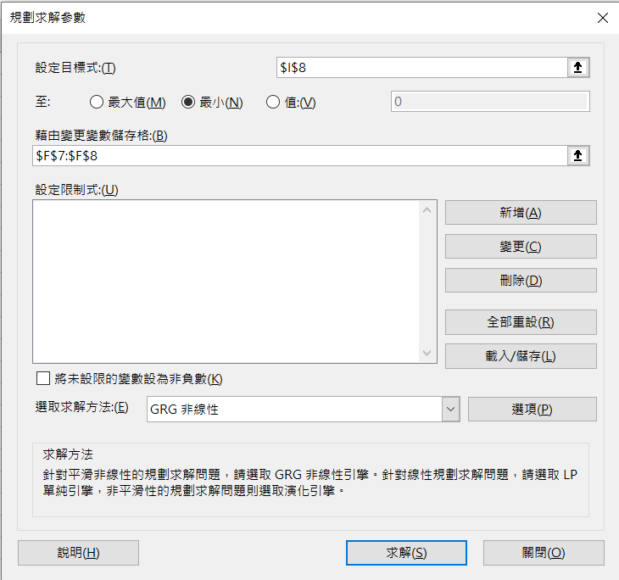
12 | 18 | 4.9 |  | 7.7135287427 | -2.8135287427 | 7.9159439859 | 線性
13 | 16 | 2.9 |  | 7.6520679525 | -4.7520679525 | 22.582149825 | 圖表上顯示公式
14 | 18 | 4.6 |  | 7.7135287427 | -3.1135287427 | 9.6940612315 | 圖表上顯示R平方值
15 | 71 | 5 |  | 9.3422396829 | -4.3422396829 | 18.855045464 | 考試禁用但可以拿來驗證公式
16 | 60 | 11 |  | 9.0042053368 | 1.9957946632 | 3.9831963375
17 | 46 | 10.4 |  | 8.5739798054 | 1.8260201946 | 3.3343497509 | 考試用
18 | 58 | 13.9 |  | 8.9427445466 | 4.9572554534 | 24.57438163 | 檔案>選項>增益集>分析工具箱
19 | 48 | 9.1 |  | 8.6354405956 | 0.46455940436 | 0.21581544018 | >點擊執行>如下圖打勾
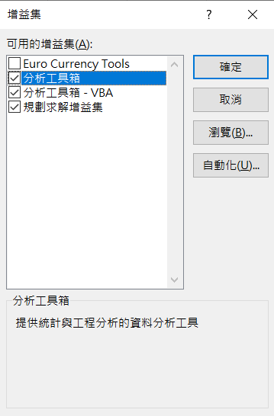
20 | 46 | 10.3 |  | 8.5739798054 | 1.7260201946 | 2.979145712
21 | 47 | 10.8 |  | 8.6047102005 | 2.1952897995 | 4.8192973036
22 | 36 | 9.5 |  | 8.2666758545 | 1.2333241455 | 1.521088448
23 | 34 | 6.7 |  | 8.2052150643 | -1.5052150643 | 2.2656723897
24 | 64 | 9.9 |  | 9.1271269172 | 0.77287308277 | 0.59733280207
25 | 63 | 3.2 |  | 9.0963965221 | -5.8963965221 | 34.767491946
26 | 41 | 13.3 |  | 8.42032783 | 4.87967217 | 23.811200487
27 | 25 | 1.9 |  | 7.9286415084 | -6.0286415084 | 36.344518436
28 | 37 | 5.6 |  | 8.2974062496 | -2.6974062496 | 7.2760004751
29 | 22 | 2.1 |  | 7.8364503231 | -5.7364503231 | 32.906862309
30 | 49 | 13.8 |  | 8.6661709907 | 5.1338290093 | 26.356200296
31 | 48 | 8.1 |  | 8.6354405956 | -0.53544059564 | 0.28669663146
32 | 45 | 14.5 |  | 8.5432494103 | 5.9567505897 | 35.482877587
33 | 66 | 6.2 |  | 9.1885877074 | -2.9885877074 | 8.931656485
34 | 42 | 12.6 |  | 8.4510582251 | 4.1489417749 | 17.213717852
35 | 22 | 5.5 |  | 7.8364503231 | -2.3364503231 | 5.4590001122
36 | 30 | 9.6 |  | 8.0822934839 | 1.5177065161 | 2.3034330691
37 | 66 | 5.1 |  | 9.1885877074 | -4.0885877074 | 16.716549441
38 | 32 | 11 |  | 8.1437542741 | 2.8562457259 | 8.1581396469
39 | 62 | 5.4 |  | 9.065666127 | -3.665666127 | 13.437108155
40 | 59 | 1.9 |  | 8.9734749417 | -7.0734749417 | 50.034047751
41 | 58 | 15.8 |  | 8.9427445466 | 6.8572554534 | 47.021952353
42 | 72 | 4 |  | 9.372970078 | -5.372970078 | 28.868807459
43 | 45 | 15.1 |  | 8.5432494103 | 6.5567505897 | 42.990978295
44 | 40 | 9.2 |  | 8.3895974349 | 0.81040256515 | 0.6567523176
45 | 38 | 10.4 |  | 8.3281366447 | 2.0718633553 | 4.2926177632
46 | 48 | 10.6 |  | 8.6354405956 | 1.9645594044 | 3.8594936532 |  | 點擊求解
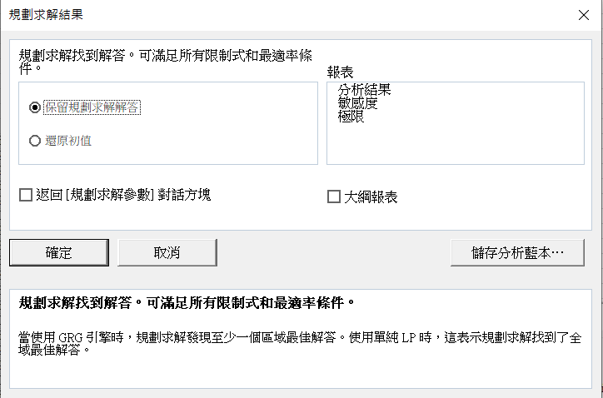
47 | 64 | 13.2 |  | 9.1271269172 | 4.0728730828 | 16.588295148
48 | 34 | 7.2 |  | 8.2052150643 | -1.0052150643 | 1.0104573254
49 | 57 | 12.4 |  | 8.9120141515 | 3.4879858485 | 12.166045279
50 | 46 | 16.2 |  | 8.5739798054 | 7.6260201946 | 58.156184008
51 | 69 | 5.4 |  | 9.2807788927 | -3.8807788927 | 15.060444814
52 | 52 | 10.3 |  | 8.758362176 | 1.541637824 | 2.3766471803
53 | 71 | 6.1 |  | 9.3422396829 | -3.2422396829 | 10.512118162
54 | 74 | 5.3 |  | 9.4344308682 | -4.1344308682 | 17.093518604
55 | 55 | 8.5 |  | 8.8505533613 | -0.35055336134 | 0.12288765914
56 | 50 | 10.7 |  | 8.6969013858 | 2.0030986142 | 4.012404058
57 | 18 | 1.7 |  | 7.7135287427 | -6.0135287427 | 36.162527939
58 | 37 | 13.8 |  | 8.2974062496 | 5.5025937504 | 30.278537982
59 | 29 | 1 |  | 8.0515630888 | -7.0515630888 | 49.724541995
60 | 43 | 12.6 |  | 8.4817886201 | 4.1182113799 | 16.959664969
61 | 52 | 14.4 |  | 8.758362176 | 5.641637824 | 31.828077337
62 | 64 | 4.9 |  | 9.1271269172 | -4.2271269172 | 17.868601974
63 | 33 | 7.8 |  | 8.1744846692 | -0.37448466916 | 0.14023876744
64 | 40 | 11 |  | 8.3895974349 | 2.6104025651 | 6.8142015521
65 | 43 | 12.3 |  | 8.4817886201 | 3.8182113799 | 14.578738141
66 | 50 | 9.7 |  | 8.6969013858 | 1.0030986142 | 1.0062068297
67 | 25 | 6.4 |  | 7.9286415084 | -1.5286415084 | 2.3367448611
68 | 48 | 11.1 |  | 8.6354405956 | 2.4645594044 | 6.0740530576
69 | 17 | 6.4 |  | 7.6827983476 | -1.2827983476 | 1.6455716005
70 | 57 | 10.4 |  | 8.9120141515 | 1.4879858485 | 2.2141018852
71 | 37 | 9.2 |  | 8.2974062496 | 0.90259375044 | 0.81467547834 |  | 按下確定即可找出最佳解答
72 | 72 | 0.3 |  | 9.372970078 | -9.072970078 | 82.318786037
73 | 44 | 8.5 |  | 8.5125190152 | -0.012519015248 | 0.00015672574279
74 | 43 | 7.4 |  | 8.4817886201 | -1.0817886201 | 1.1702666187
75 | 49 | 10.7 |  | 8.6661709907 | 2.0338290093 | 4.1364604389
76 | 62 | 2.6 |  | 9.065666127 | -6.465666127 | 41.804838466
77 | 45 | 14.2 |  | 8.5432494103 | 5.6567505897 | 31.998827234
78 | 21 | 5.6 |  | 7.805719928 | -2.205719928 | 4.8652004007
79 | 23 | 3.7 |  | 7.8671807182 | -4.1671807182 | 17.365395138
80 | 35 | 9.4 |  | 8.2359454594 | 1.1640545406 | 1.3550229736
81 | 48 | 12.4 |  | 8.6354405956 | 3.7645594044 | 14.171907509
82 | 48 | 15.1 |  | 8.6354405956 | 6.4645594044 | 41.790528292
83 | 28 | 2.5 |  | 8.0208326937 | -5.5208326937 | 30.479593631
84 | 63 | 8.1 |  | 9.0963965221 | -0.99639652213 | 0.99280602931
85 | 44 | 15.8 |  | 8.5125190152 | 7.2874809848 | 53.107379103
86 | 48 | 12.6 |  | 8.6354405956 | 3.9645594044 | 15.717731271
87 | 40 | 8.1 |  | 8.3895974349 | -0.28959743485 | 0.083866674273
88 | 72 | 6.7 |  | 9.372970078 | -2.672970078 | 7.144769038
89 | 63 | 4.5 |  | 9.0963965221 | -4.5963965221 | 21.126860989
90 | 28 | 4.6 |  | 8.0208326937 | -3.4208326937 | 11.702096318
91 | 16 | 3.1 |  | 7.6520679525 | -4.5520679525 | 20.721322644
92 | 23 | 5.7 |  | 7.8671807182 | -2.1671807182 | 4.6966722652
93 | 64 | 5.5 |  | 9.1271269172 | -3.6271269172 | 13.156049674
94 | 32 | 9.3 |  | 8.1437542741 | 1.1562457259 | 1.3369041788
95 | 41 | 12.1 |  | 8.42032783 | 3.67967217 | 13.539987279
96 | 55 | 14.1 |  | 8.8505533613 | 5.2494466387 | 27.556690012
97 | 56 | 6.5 |  | 8.8812837564 | -2.3812837564 | 5.6705123287
98 | 38 | 9 |  | 8.3281366447 | 0.67186335535 | 0.45140036826
99 | 45 | 8.5 |  | 8.5432494103 | -0.043249410347 | 0.0018705114954
100 | 45 | 13.5 |  | 8.5432494103 | 4.9567505897 | 24.569376408

第三次實作
MAX | 74 | 16.2 |  |  | 新增
MIN | 16 | 0.3 |  |  | MSE | MAE |  |  |  |  |  |  |  |  | w0 | w1 | SSE | MSE | RMSE | MAE | MAPE
Average | 45.5 | 8.6 |  |  | RMSE | MAPE |  |  |  |  |  |  |  | #1 | 1 | 1 | 1621.6006829 | 16.216006829 | 4.0269103329 | 3.3168422798 | 0.97452006959
標準差 | 15.22 | 3.97 |  |  |  |  |  |  |  |  |  |  |  | #2 | 1 | 1
MAX-MIN | 58 | 15.9 |  |  |  |  |  |  |  |  |  |  |  | #3 | 1 | 1

 |  |  | w1 | 0.087105699595 |  |  | SSE | MSE | RMSE | MAE | MAPE
 | x1 | Y_true | w0 | 4.9192015001 |  | 誤差 | 1621.6006829 | 16.216006829 | 4.0269103329 | 3.3168422798 | 0.97452006959
No. | Age | Expense |  | Y_pred |  | Error | Error^2 |  |  | |Error| | APE
1 | 58 | 10 |  | 9.9713320766 |  | 0.028667923389 | 0.00082184983145 |  |  | 0.028667923389 | 0.0028667923389
2 | 30 | 4.8 |  | 7.532372488 |  | -2.732372488 | 7.4658594129 |  |  | 2.732372488 | 0.56924426832
3 | 37 | 12.8 |  | 8.1421123851 |  | 4.6578876149 | 21.695917033 |  |  | 4.6578876149 | 0.36389746991
4 | 70 | 5.1 |  | 11.016600472 |  | -5.9166004717 | 35.006161142 |  |  | 5.9166004717 | 1.1601177396
5 | 40 | 5.3 |  | 8.4034294839 |  | -3.1034294839 | 9.6312745616 |  |  | 3.1034294839 | 0.58555273281
6 | 27 | 6.2 |  | 7.2710553892 |  | -1.0710553892 | 1.1471596467 |  |  | 1.0710553892 | 0.17275086922
7 | 39 | 11.7 |  | 8.3163237843 |  | 3.3836762157 | 11.449264733 |  |  | 3.3836762157 | 0.28920309536
8 | 52 | 5.7 |  | 9.448697879 |  | -3.748697879 | 14.052735788 |  |  | 3.748697879 | 0.65766629457
9 | 61 | 10.8 |  | 10.232649175 |  | 0.5673508246 | 0.32188695818 |  |  | 0.5673508246 | 0.05253248376
10 | 44 | 15.2 |  | 8.7518522823 |  | 6.4481477177 | 41.578608989 |  |  | 6.4481477177 | 0.42422024459 | 備註 | 考試用
11 | 62 | 6.2 |  | 10.319754875 |  | -4.119754875 | 16.97238023 |  |  | 4.119754875 | 0.66447659274 | 可以點藍色點加上趨勢線 | 資料>規劃求解
12 | 18 | 4.9 |  | 6.4871040928 |  | -1.5871040928 | 2.5188994014 |  |  | 1.5871040928 | 0.32389879445 | 線性
13 | 16 | 2.9 |  | 6.3128926936 |  | -3.4128926936 | 11.647836538 |  |  | 3.4128926936 | 1.1768595495 | 圖表上顯示公式
14 | 18 | 4.6 |  | 6.4871040928 |  | -1.8871040928 | 3.5611618571 |  |  | 1.8871040928 | 0.41024002018 | 圖表上顯示R平方值
15 | 71 | 5 |  | 11.103706171 |  | -6.1037061713 | 37.255229026 |  |  | 6.1037061713 | 1.2207412343 | 考試禁用但可以拿來驗證公式
16 | 60 | 11 |  | 10.145543476 |  | 0.8544565242 | 0.73009595175 |  |  | 0.8544565242 | 0.077677865836
17 | 46 | 10.4 |  | 8.9260636815 |  | 1.4739363185 | 2.1724882711 |  |  | 1.4739363185 | 0.14172464601 | 考試用
18 | 58 | 13.9 |  | 9.9713320766 |  | 3.9286679234 | 15.434431652 |  |  | 3.9286679234 | 0.2826379801 | 檔案>選項>增益集>分析工具箱
19 | 48 | 9.1 |  | 9.1002750807 |  | -0.00027508066267 | 7.5669370977E-08 |  |  | 0.00027508066267 | 3.022864425E-05 | >點擊執行>如下圖打勾
20 | 46 | 10.3 |  | 8.9260636815 |  | 1.3739363185 | 1.8877010074 |  |  | 1.3739363185 | 0.13339187559
21 | 47 | 10.8 |  | 9.0131693811 |  | 1.7868306189 | 3.1927636608 |  |  | 1.7868306189 | 0.16544727953
22 | 36 | 9.5 |  | 8.0550066855 |  | 1.4449933145 | 2.0880056789 |  |  | 1.4449933145 | 0.15210455942
23 | 34 | 6.7 |  | 7.8807952863 |  | -1.1807952863 | 1.3942775082 |  |  | 1.1807952863 | 0.17623810244
24 | 64 | 9.9 |  | 10.493966274 |  | -0.59396627418 | 0.35279593486 |  |  | 0.59396627418 | 0.059996593351
25 | 63 | 3.2 |  | 10.406860575 |  | -7.2068605746 | 51.938839342 |  |  | 7.2068605746 | 2.2521439296
26 | 41 | 13.3 |  | 8.4905351835 |  | 4.8094648165 | 23.130951821 |  |  | 4.8094648165 | 0.36161389598
27 | 25 | 1.9 |  | 7.09684399 |  | -5.19684399 | 27.007187456 |  |  | 5.19684399 | 2.7351810474
28 | 37 | 5.6 |  | 8.1421123851 |  | -2.5421123851 | 6.4623353786 |  |  | 2.5421123851 | 0.4539486402
29 | 22 | 2.1 |  | 6.8355268912 |  | -4.7355268912 | 22.425214937 |  |  | 4.7355268912 | 2.2550128053
30 | 49 | 13.8 |  | 9.1873807803 |  | 4.6126192197 | 21.276256066 |  |  | 4.6126192197 | 0.33424776955
31 | 48 | 8.1 |  | 9.1002750807 |  | -1.0002750807 | 1.000550237 |  |  | 1.0002750807 | 0.1234907507
32 | 45 | 14.5 |  | 8.8389579819 |  | 5.6610420181 | 32.047396731 |  |  | 5.6610420181 | 0.3904166909
33 | 66 | 6.2 |  | 10.668177673 |  | -4.4681776734 | 19.964611721 |  |  | 4.4681776734 | 0.72067381829
34 | 42 | 12.6 |  | 8.5776408831 |  | 4.0223591169 | 16.179372865 |  |  | 4.0223591169 | 0.31923485055
35 | 22 | 5.5 |  | 6.8355268912 |  | -1.3355268912 | 1.7836320771 |  |  | 1.3355268912 | 0.24282307113
36 | 30 | 9.6 |  | 7.532372488 |  | 2.067627512 | 4.2750835286 |  |  | 2.067627512 | 0.21537786584
37 | 66 | 5.1 |  | 10.668177673 |  | -5.5681776734 | 31.004602602 |  |  | 5.5681776734 | 1.0917995438
38 | 32 | 11 |  | 7.7065838871 |  | 3.2934161129 | 10.846589692 |  |  | 3.2934161129 | 0.2994014648
39 | 62 | 5.4 |  | 10.319754875 |  | -4.919754875 | 24.20398803 |  |  | 4.919754875 | 0.91106571759
40 | 59 | 1.9 |  | 10.058437776 |  | -8.1584377762 | 66.560106948 |  |  | 8.1584377762 | 4.2939146191
41 | 58 | 15.8 |  | 9.9713320766 |  | 5.8286679234 | 33.973369761 |  |  | 5.8286679234 | 0.36890303313
42 | 72 | 4 |  | 11.190811871 |  | -7.1908118709 | 51.707775363 |  |  | 7.1908118709 | 1.7977029677
43 | 45 | 15.1 |  | 8.8389579819 |  | 6.2610420181 | 39.200647153 |  |  | 6.2610420181 | 0.41463854425
44 | 40 | 9.2 |  | 8.4034294839 |  | 0.7965705161 | 0.63452458711 |  |  | 0.7965705161 | 0.08658375175
45 | 38 | 10.4 |  | 8.2292180847 |  | 2.1707819153 | 4.7122941237 |  |  | 2.1707819153 | 0.20872903032
46 | 48 | 10.6 |  | 9.1002750807 |  | 1.4997249193 | 2.2491748337 |  |  | 1.4997249193 | 0.14148348296 |  | 點擊求解
47 | 64 | 13.2 |  | 10.493966274 |  | 2.7060337258 | 7.3226185253 |  |  | 2.7060337258 | 0.20500255499
48 | 34 | 7.2 |  | 7.8807952863 |  | -0.68079528634 | 0.4634822219 |  |  | 0.68079528634 | 0.09455490088
49 | 57 | 12.4 |  | 9.884226377 |  | 2.515773623 | 6.3291169221 |  |  | 2.515773623 | 0.2028849696
50 | 46 | 16.2 |  | 8.9260636815 |  | 7.2739363185 | 52.910149566 |  |  | 7.2739363185 | 0.44900841472
51 | 69 | 5.4 |  | 10.929494772 |  | -5.5294947722 | 30.575312435 |  |  | 5.5294947722 | 1.0239805134
52 | 52 | 10.3 |  | 9.448697879 |  | 0.85130212096 | 0.72471530115 |  |  | 0.85130212096 | 0.082650691355
53 | 71 | 6.1 |  | 11.103706171 |  | -5.0037061713 | 25.037075449 |  |  | 5.0037061713 | 0.82027970022
54 | 74 | 5.3 |  | 11.36502327 |  | -6.0650232701 | 36.784507267 |  |  | 6.0650232701 | 1.1443440132
55 | 55 | 8.5 |  | 9.7100149778 |  | -1.2100149778 | 1.4641362466 |  |  | 1.2100149778 | 0.14235470327
56 | 50 | 10.7 |  | 9.2744864799 |  | 1.4255135201 | 2.0320887961 |  |  | 1.4255135201 | 0.13322556263
57 | 18 | 1.7 |  | 6.4871040928 |  | -4.7871040928 | 22.916365595 |  |  | 4.7871040928 | 2.815943584
58 | 37 | 13.8 |  | 8.1421123851 |  | 5.6578876149 | 32.011692263 |  |  | 5.6578876149 | 0.40999185615
59 | 29 | 1 |  | 7.4452667884 |  | -6.4452667884 | 41.541463973 |  |  | 6.4452667884 | 6.4452667884
60 | 43 | 12.6 |  | 8.6647465827 |  | 3.9352534173 | 15.486219458 |  |  | 3.9352534173 | 0.31232169979
61 | 52 | 14.4 |  | 9.448697879 |  | 4.951302121 | 24.515392693 |  |  | 4.951302121 | 0.34384042507
62 | 64 | 4.9 |  | 10.493966274 |  | -5.5939662742 | 31.292458677 |  |  | 5.5939662742 | 1.1416257702
63 | 33 | 7.8 |  | 7.7936895867 |  | 0.0063104132595 | 3.9821315506E-05 |  |  | 0.0063104132595 | 0.00080902734096
64 | 40 | 11 |  | 8.4034294839 |  | 2.5965705161 | 6.7421784451 |  |  | 2.5965705161 | 0.2360518651
65 | 43 | 12.3 |  | 8.6647465827 |  | 3.6352534173 | 13.215067408 |  |  | 3.6352534173 | 0.29554905832
66 | 50 | 9.7 |  | 9.2744864799 |  | 0.42551352015 | 0.18106175583 |  |  | 0.42551352015 | 0.043867373211
67 | 25 | 6.4 |  | 7.09684399 |  | -0.69684398998 | 0.48559154637 |  |  | 0.69684398998 | 0.10888187343
68 | 48 | 11.1 |  | 9.1002750807 |  | 1.9997249193 | 3.998899753 |  |  | 1.9997249193 | 0.18015539814
69 | 17 | 6.4 |  | 6.3999983932 |  | 1.6067765101E-06 | 2.5817307533E-12 |  |  | 1.6067765101E-06 | 2.510588297E-07
70 | 57 | 10.4 |  | 9.884226377 |  | 0.51577362298 | 0.26602243017 |  |  | 0.51577362298 | 0.049593617595
71 | 37 | 9.2 |  | 8.1421123851 |  | 1.0578876149 | 1.1191262057 |  |  | 1.0578876149 | 0.11498778423 |  | 按下確定即可找出最佳解答
72 | 72 | 0.3 |  | 11.190811871 |  | -10.890811871 | 118.60978321 |  |  | 10.890811871 | 36.302706236
73 | 44 | 8.5 |  | 8.7518522823 |  | -0.25185228228 | 0.063429572091 |  |  | 0.25185228228 | 0.029629680269
74 | 43 | 7.4 |  | 8.6647465827 |  | -1.2647465827 | 1.5995839184 |  |  | 1.2647465827 | 0.17091170036
75 | 49 | 10.7 |  | 9.1873807803 |  | 1.5126192197 | 2.2880169039 |  |  | 1.5126192197 | 0.14136628222
76 | 62 | 2.6 |  | 10.319754875 |  | -7.719754875 | 59.59461533 |  |  | 7.719754875 | 2.9691364904
77 | 45 | 14.2 |  | 8.8389579819 |  | 5.3610420181 | 28.74077152 |  |  | 5.3610420181 | 0.37753817029
78 | 21 | 5.6 |  | 6.7484211916 |  | -1.1484211916 | 1.3188712333 |  |  | 1.1484211916 | 0.20507521279
79 | 23 | 3.7 |  | 6.9226325908 |  | -3.2226325908 | 10.385360815 |  |  | 3.2226325908 | 0.8709817813
80 | 35 | 9.4 |  | 7.9679009859 |  | 1.4320990141 | 2.0509075861 |  |  | 1.4320990141 | 0.15235095894
81 | 48 | 12.4 |  | 9.1002750807 |  | 3.2997249193 | 10.888184543 |  |  | 3.2997249193 | 0.26610684833
82 | 48 | 15.1 |  | 9.1002750807 |  | 5.9997249193 | 35.996699108 |  |  | 5.9997249193 | 0.39733277612
83 | 28 | 2.5 |  | 7.3581610888 |  | -4.8581610888 | 23.601729164 |  |  | 4.8581610888 | 1.9432644355
84 | 63 | 8.1 |  | 10.406860575 |  | -2.3068605746 | 5.3216057106 |  |  | 2.3068605746 | 0.2847976018
85 | 44 | 15.8 |  | 8.7518522823 |  | 7.0481477177 | 49.676386251 |  |  | 7.0481477177 | 0.44608529859
86 | 48 | 12.6 |  | 9.1002750807 |  | 3.4997249193 | 12.248074511 |  |  | 3.4997249193 | 0.27775594598
87 | 40 | 8.1 |  | 8.4034294839 |  | -0.3034294839 | 0.092069451702 |  |  | 0.3034294839 | 0.037460430112
88 | 72 | 6.7 |  | 11.190811871 |  | -4.4908118709 | 20.16739126 |  |  | 4.4908118709 | 0.6702704285
89 | 63 | 4.5 |  | 10.406860575 |  | -5.9068605746 | 34.891001848 |  |  | 5.9068605746 | 1.3126356832
90 | 28 | 4.6 |  | 7.3581610888 |  | -2.7581610888 | 7.6074525916 |  |  | 2.7581610888 | 0.59960023669
91 | 16 | 3.1 |  | 6.3128926936 |  | -3.2128926936 | 10.322679461 |  |  | 3.2128926936 | 1.0364169979
92 | 23 | 5.7 |  | 6.9226325908 |  | -1.2226325908 | 1.4948304521 |  |  | 1.2226325908 | 0.21449694575
93 | 64 | 5.5 |  | 10.493966274 |  | -4.9939662742 | 24.939699148 |  |  | 4.9939662742 | 0.90799386803
94 | 32 | 9.3 |  | 7.7065838871 |  | 1.5934161129 | 2.5389749087 |  |  | 1.5934161129 | 0.1713350659
95 | 41 | 12.1 |  | 8.4905351835 |  | 3.6094648165 | 13.028236262 |  |  | 3.6094648165 | 0.2983028774
96 | 55 | 14.1 |  | 9.7100149778 |  | 4.3899850222 | 19.271968495 |  |  | 4.3899850222 | 0.31134645547
97 | 56 | 6.5 |  | 9.7971206774 |  | -3.2971206774 | 10.871004761 |  |  | 3.2971206774 | 0.50724933499
98 | 38 | 9 |  | 8.2292180847 |  | 0.77078191529 | 0.59410476093 |  |  | 0.77078191529 | 0.085642435032
99 | 45 | 8.5 |  | 8.8389579819 |  | -0.33895798188 | 0.11489251348 |  |  | 0.33895798188 | 0.039877409633
100 | 45 | 13.5 |  | 8.8389579819 |  | 4.6610420181 | 21.725312695 |  |  | 4.6610420181 | 0.34526237171

單純產總表
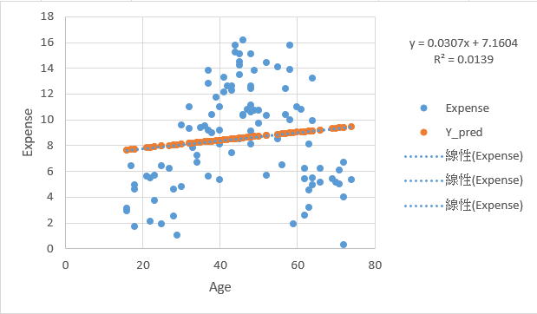
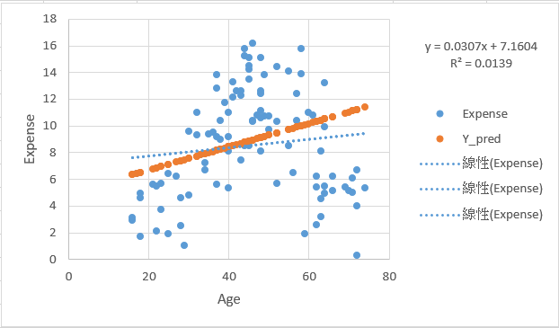
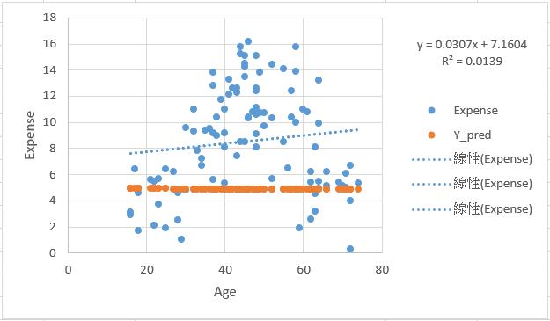
 | w1 | 0.030730395636 | 0.087104928304 | 1
 | w0 | 7.1603816412 | 4.919220676 | 1

 |  | w0 | w1 | SSE | MSE | RMSE | MAE | MAPE
SSE | #1 | 7.1603816412 | 0.030730395636 | 1538.31 | 15.3831 | 3.92213 | 3.352186 | 0.920889
MAE | #2 | 4.919220676 | 0.087104928304 | 1621.598 | 16.21597662 | 4.026906582 | 3.31684206 | 0.974518041
MAPE | #3 | 7.1603816412 | 0.030730395636 | 2910.506211 | 29.10506211 | 5.39491076 | 4.347954957 | 0.65657917

圖我是後續才貼值看起來會有錯 |  |  |  |  | 針對SSE、MAE、MAPE做規劃求解然後把所有值貼過來而已

 |  | SSE |  |  |  |  |  |  | MAE | MAPE

